照会カルテ
集落支援活動実績書

作業実施箇所
応援隊名等 |  | 登録番号 | 10-209-301 |  |  | 概略地図
 |  | メンバー | 大分県建設業協会豊後高田支部 （西日本土木㈱）
応援要請 集落名等 |  | 集落名 | 西真玉１区（大平地区）
 |  | 人口及び 高齢化率 | 114人、 | 50.88%
 |  | 特 徴 | 今年度、小規模集落に再登録された自治会。
○応援隊（作業参加者）名簿 |  | 令和元年7月7日（日） 7：30～9：30
応援内容 |  | 側溝清掃支援
○応援状況

 | 当日の作業の様子

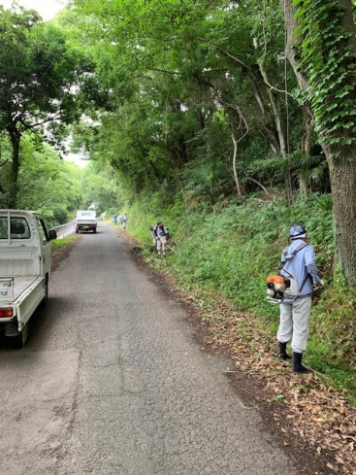
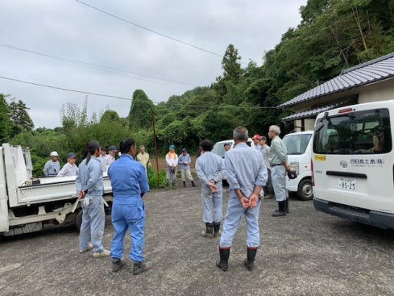
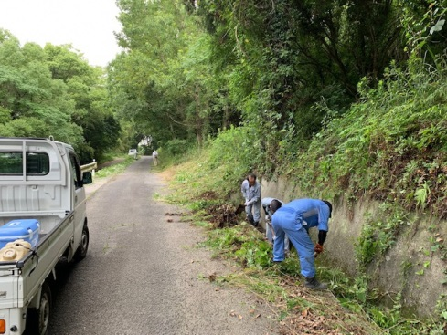

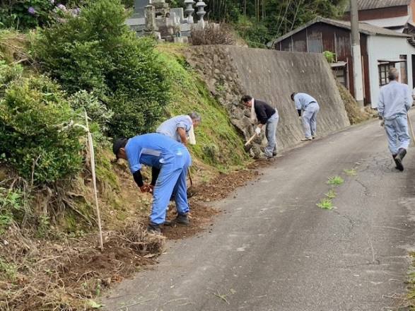
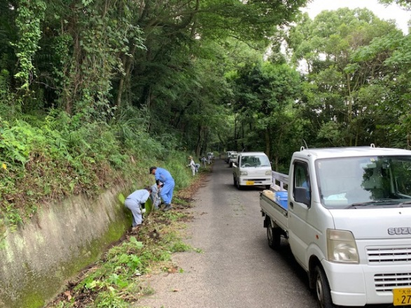

■集落の喜びの声 |  |  |  |  | ■応援隊の感想
今年度、小規模集落に２年ぶりに再登録となり、力仕事が厳しくなってきてる人が増えている中で、応援隊の存在は非常に助かっている。雨も降らず、作業が進んだので良かった。 |  |  |  |  | 側溝の清掃作業は力仕事で大変なので、力になれてよかった。

